Catalogue de séances
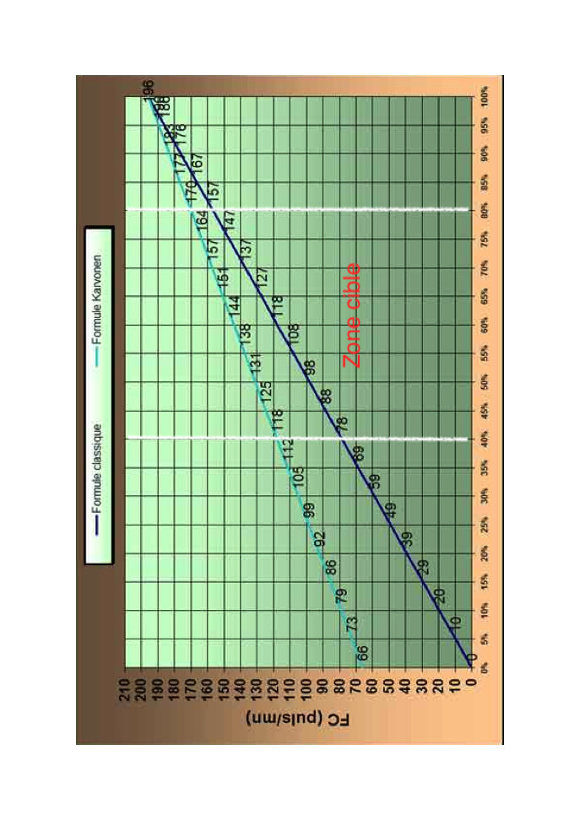
Ci-dessous vous trouverez un catalogue de séances sur Home Trainer classées par Thème : Technique de Pédalage, Cardio Aérobie à Seuil Ventilatoire 1 et capacité Seuil ventilatoire 2

Recommandations : | quelque soit votre équipement, le travail sur HT fait beaucoup transpirer. Soit placer le HT en extérieur, soit se munir d'un ventilateur en intérieur, mais ne pas oublier hydratation et serviette
 | En fonction du matériel dont vous disposez (HT avec capteur de puissance et cadence de pédalage, ou juste un molette pour actionner un frein), vous aurez plus ou moins de repère sur l'intensité de votre effort. Toutefois la FC, si vous avez déterminé votre FC max, reste un bon indicateur d'intensité.
 | Afin de déterminer votre zone de Zone cible de Fréquence Cardiaque : Nous vous invitons à utiliser la formule de Kervonen, entre 40 et 80% suivre la ligne vert => => => =>
 | De plus pour vous aider à déterminer votre zone de FC sur HT sachez qu'il existe des différences notables entre le vélo, le rameur et la course à pied. Il est fréquemment constaté les différences de FC suivantes selon les supports utlisés : Par exemple : Une FC de 140 bpm en footing correspond à une FC située environ entre 120-130 bpm sur rameur et à environ 110-120 bpm sur vélo ou HT.
 | De plus pour vous aider à déterminer votre zone de FC sur HT sachez que sur des intensité situé entre le seui 1 et le Seuil 2, il est constaté de différence de FC :
 | Si vous êtes fatigués, privilégiez une séance aérobie basse fréquence ou une séance technique (avec une Fc basse)

TECHNIQUE DE PEDALAGE | Séance TECHNIQUE tirage/poussée/1 jambe | 1:00:00 | effectuer des séries de 20mn/15mn/12mn/8mn tirage JD-poussée JG/tirage JG-poussée JD/tirage JD et JG/pédalage normal + du 1 jambe en fin de séance

 |  | 0:05:00 | échauffement progressif, passer progressivement de 80 à 100 de cad, sur un développement facile
 |  | 0:50:00 | enchainer 4 séries : - 10 x 2' = (30" de Tirage JD-Poussée JG + 30" de Tirage JG-Poussée JD + 45" de Tirage JD et JG + 45" normal - 5 x 3' = (45" de Tirage JD-Poussée JG + 45" de Tirage JG-Poussée JD + 30" de Tirage JD et JG + 30" normal - 3 x 4' = (1mn de Tirage JD-Poussée JG + 1mn de Tirage JG-Poussée JD + 1mn de Tirage JD et JG + 1mn normal - 8 x 1' (1mn de pédalage à 1 Jambe, changer chaque minute de jambe)
 |  |  | Rmq : si la séquence de 1mn à 1 jambe à du mal à se terminer (pédalage saccadé) réduire à 45" (8 x 45" = 6mn)
 |  | 0:05:00 | retour au calme sur 5mn + étirements corps complet

Développement AEROBIE | Séance SV1 | 1:00:00 | Séance FC basse, allure régulière, se concentrer sur la tehcnique de pédalage, se relâcher, s'hydrater toutes les 5'

 |  | 0:20:00 | échauffement progressif, passer progressivement de 80 à 100 de cad, sur un développement facile,
 |  | 0:35:00 | Placer sa respiration plutôt basse avec relâchement du haut de corps et en se concentrant sur la technque de pédalage (tirage/poussée)
 |  | 0:05:00 | Retour au calme + étirements corps complet

 | Séance SV1 bis | 1:00:00 | 10 sprints de 10s toutes les 3mn

 |  | 0:20:00 | échauffement progressif, passer progressivement de 80 à 100 de cad, sur un développement facile
 |  | 0:30:00 | en restant au dessus de 90 de cad, se caler en aisance respiratoire (180-200 watt environ), enchainer 10 sprints de 10s toutes les 3mn (en ayant augmenté le développement, lancer 3-4s en danseuse, puis se rassoir pour tenir les 10s)
 |  | 0:10:00 | retour au calme sur 10mn + étirements corps complet

 | Séance PYRAMIDALE SV2 | 1:00:00 | effectuer une pyramide (2-3-4-5-4-3-2mn) à 75-80% de la FC max (Seuil Ventilatoire 2)

 |  | 0:08:00 | échauffement progressif, passer progressivement de 80 à 100 de cad, sur un développement facile, en plaçant déjà 3-4 accélérations de plus en plus longues pour commencer à faire monter la Fc.
 |  | 0:46:00 | Enchainer 2-2mn/3-3mn/4-4mn/5-5mn/4-4mn/3-3mn/2-2mn au SV2 en adaptant le développement, la cad et le frein de votre HT pour atteindre la FC escomptée. Le temps de récup est équivalent au temps d'effort, il se fait en diminuant le frein et(ou) en adoptant un plus petit développement. la Fc doit redescendre.
 |  | 0:06:00 | retour au calme sur 5 mn + étirements corps complet

 | Séances proposées par Thierry François et Xavier Mondenx et Julien Bontemps, FFVoile

 | LEXIQUE | cad = | cadence de pédalage, soit nombre de cycle de pédalage par minute (si pas de capteur, acquérir des repères en comptant sur 1mn)

Test Conconi
TEST D'EFFORT CONCONI SUR HOME TRAINER
 | Puissance en Watts | Fréquence Cardiaque
00:00 | 50
01:00 | 50
02:00 | 70
03:00 | 90
04:00 | 110
05:00 | 130
06:00 | 150
07:00 | 170
08:00 | 190
09:00 | 210
10:00 | 230
11:00 | 250
12:00 | 270
13:00 | 290
14:00 | 310
15:00 | 330
16:00 | 350
17:00 | 370
18:00 | 390
19:00 | 410
20:00 | 430
21:00 | 450
22:00 | 470
23:00 | 80
24:00 | 80
25:00 | 80
26:00 | 80
27:00 | 80
TEST CONCONI SUR HOME TRAINER

NOM :

Date de Naissance :
Date : | 2020-03-27
Age :
Poids :
Fc Max :
Cadence : | 90 environ
Echauffement : | 2' à 50 W
Récupération : | 5' à 80 W
Développement : | 42 x 15 | ou équivalent

TEMPS | WATTS | FC | % FC MAX

0:00:00 | 50
1:00:00 | 50
2:00:00 | 70
3:00:00 | 90
4:00:00 | 110
5:00:00 | 130
6:00:00 | 150
7:00:00 | 170
8:00:00 | 190
9:00:00 | 210
10:00:00 | 230
11:00:00 | 250
12:00:00 | 270
13:00:00 | 290
14:00:00 | 310
15:00:00 | 330
16:00:00 | 350
17:00:00 | 370
18:00:00 | 390
19:00:00 | 410
20:00:00 | 430
21:00:00 | 450
22:00:00 | 470
23:00:00 | 80
24:00 | 80
25:00 | 80
26:00 | 80
27:00 | 80

2020-03-27

